상품제안서
플레이 터치폰 장갑 | 상품코드: S46529

 |  |  |  |  |  |  | 02-713-8555 | www.synergygift.co.kr
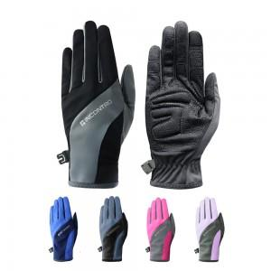

【상세/제작정보】 | <p><span style="font-size: 18pt;">[제품 옵션]</span></p><p><span style="font-size: 18pt;">- 남성용 L - 검정색, 회색, 곤색, 파란색</span></p><p><span style="font-size: 18pt;">- 여성용 M - 검정색, 진분홍색, 연분홍색, 주황색, 연보라색</span>​&nbsp;</p>

【인쇄/포장옵션】 | 스티커 / 포장불가능

【공급단가】 | 수량 | 50~ | 100~ | 500~ | 1,000~ | 3,000~
*VAT별도 | 단가 | 4,420원 | 4,310원 | 4,180원 | 3,970원 | 3,840원

【상품 URL】 | https://www.synergygift.co.kr:443/src/goods_detail.php?gdno=46529

